02시스템구조도
00_시스템구조도

 | 전체 시스템 구조를 확인 할 수 있도록 가능한 쉽게 작성

pos기/체인점
회원
회원추가만
회원 조회(휴대폰번호만 id체크)
매출현황
영업준비금
마감 / 취소
시재 입/출금
근무교대
영업
정산
매출집계표
매출상세내역
시간대별매출현황
요일별매출현황
일별매출현황
월별매출현황
년도매출현황
상품별매출현황
직원별매출현황
시재내역
매출내역
입출금내역
현금영수증
마감내역
메모관리
서비스
할인
계산
메뉴리스트
주문리스트
수표검사
반품
판매
상품관리
근태
메뉴
관리
거래처
거래처관리
매입
매입관리
재고
재고관리
재고현황
직원관리
시급입력/관리
추가/삭제
수정
정렬
매입현황

본점 사이트
체인점 목록
관리
체인점:추가/삭제/수정
메뉴별 매출현황
연도별 매출현황
요일별 매출현황
지역별 매출현황
월별 매출현황
일별 매출현황
주문방법별 매출현황
시간별 매출현황
통계

고객 주문 사이트
메뉴리스트
메뉴리스트
주문리스트
로그인/회원가입
추천상품
마이페이지
주문내역
개인정보확인

 |  | 수표검사

본점 사이트
체인점 목록
관리
체인점:추가/삭제/수정
메뉴별 매출현황
연도별 매출현황
요일별 매출현황
지역별 매출현황
월별 매출현황
일별 매출현황
주문별 매출현황
시간별 매출현황
통계

회원 조회

회원관리

03기능정의
팀프로젝트
WPro01lhy00
WPro01lgh01

1.Project주제 : 매장 주문시 사용자의 편의를 위한 시스템과 pos기 기능을 가지는 사이트
2.목적 : 고객이 상품을 주문할 때 번거로움을 조금이라도 줄이기 위해 모바일 웹으로 주문을 할 수 있도록 함
3.기능적요구사항
- 본점에서 체인점들의 현황을 확인하고 관리할 수 있는 사이트 구현
- 체인점에서 pos기 기능을 가지는 사이트에 접속하여 매장을 관리할 수 있는 사이트 구현
- 일반 고객이 핸드폰으로 어디서나 상품을 주문할 수 있도록 하는 사이트 구현
4.사용자레벨별기능정의 : 본점 / 체인점 / 고객

전체기능 | 본사 | 체인점 | 고객
회원관리(본점,체인점,고객)
관리사이트 회원등록(본사) | 관리사이트 회원등록(본사)
체인점 관리자회원등록(본사) | 체인점 관리자회원등록(본사)
체인점 직원회원등록(체인점) |  | 체인점 직원회원등록(체인점)
고객 회원등록(체인점, 고객) |  | 고객 회원등록(체인점, 고객) | 고객 회원등록(체인점, 고객)

체인점 관리자회원 조회(본사) | 체인점 관리자회원 조회(본사)
체인점 직원회원 조회(체인점) |  | 체인점 직원회원 조회(체인점)
고객 회원조회(체인점, 고객) |  | 고객 회원조회(체인점, 고객) | 고객 회원조회(체인점, 고객)

체인점 관리자회원 삭제(본사) | 체인점 관리자회원 삭제(본사)
체인점 직원회원 삭제(체인점) |  | 체인점 직원회원 삭제(체인점)
고객 회원삭제(본사, 체인점, 고객) | 고객 회원삭제(본사, 체인점, 고객) | 고객 회원삭제(본사, 체인점, 고객) | 고객 회원삭제(본사, 체인점, 고객)

관리사이트 회원수정(본사) | 관리사이트 회원수정(본사)
체인점 관리자회원 수정(본사, 체인점) | 체인점 관리자회원 수정(본사, 체인점) | 체인점 관리자회원 수정(본사, 체인점)
체인점 직원회원 수정(체인점) |  | 체인점 직원회원 수정(체인점)
고객 회원수정(체인점, 고객) |  | 고객 회원수정(체인점, 고객) | 고객 회원수정(체인점, 고객)

관리사이트 회원아이디 찾기(본사) | 관리사이트 회원아이디 찾기(본사)
체인점 관리자회원아이디 찾기(본사, 체인점) | 체인점 관리자회원아이디 찾기(본사, 체인점) | 체인점 관리자회원아이디 찾기(본사, 체인점)
체인점 직원회원아이디 찾기(체인점) |  | 체인점 직원회원아이디 찾기(체인점)
고객 회원아이디 찾기(체인점, 고객) |  | 고객 회원아이디 찾기(체인점, 고객) | 고객 회원아이디 찾기(체인점, 고객)

체인점 관리자회원 비밀번호 초기화(본사) | 체인점 관리자회원 비밀번호 초기화(본사)
체인점 직원회원 비밀번호 초기화(체인점) |  | 체인점 직원회원 비밀번호 초기화(체인점)
고객 회원 비밀번호 찾기(고객) |  |  | 고객 회원 비밀번호 찾기(고객)

로그인관리(본점,체인점,고객)
로그인(본사, 체인점, 고객) | 로그인(본사, 체인점, 고객) | 로그인(본사, 체인점, 고객) | 로그인(본사, 체인점, 고객)
개인정보 확인(본사, 체인점, 고객) | 개인정보 확인(본사, 체인점, 고객) | 개인정보 확인(본사, 체인점, 고객) | 개인정보 확인(본사, 체인점, 고객)

영업(체인점)
영업시작
영업준비금 등록(체인점) |  | 영업준비금 등록(체인점)

근무 출근 등록(체인점) |  | 근무 출근 등록(체인점)
근무 퇴근 등록(체인점) |  | 근무 퇴근 등록(체인점)

영업마감
매출마감(체인점) |  | 매출마감(체인점)
위생상태마감(체인점) |  | 위생상태마감(체인점)
커피머신마감(체인점) |  | 커피머신마감(체인점)
보안유지마감(체인점) |  | 보안유지마감(체인점)
직원출퇴근검사(체인점) |  | 직원출퇴근검사(체인점)

영업마감 취소(체인점) |  | 영업마감 취소(체인점)

시재
시재 입금(체인점) |  | 시재 입금(체인점)
시재 출금(체인점) |  | 시재 출금(체인점)

관리(본사, 체인점)
재고
재고 등록/수정/삭제/조회(본사, 체인점) | 재고 등록/수정/삭제/조회(본사, 체인점) | 재고 등록/수정/삭제/조회(체인점)

재고 자동 신청(체인점) |  | 재고 자동 신청(체인점)

재고반품신청(체인점) |  | 재고반품신청(체인점)
재고반품완료(본사,체인점) | 재고반품완료(본사,체인점) | 재고반품완료(본사,체인점)

매입
매입 등록/조회(체인점) |  | 매입 등록/조회(체인점)
매입 요청(체인점) |  | 매입 요청(체인점)

매입신청물품 출고(본사) | 매입신청물품 출고(본사)

매입신청출고물품 조회(본사) | 매입신청출고물품 조회(본사)
매입완료물품 조회(체인점) |  | 매입완료물품 조회(체인점)

외부 거래처 등록/수정/삭제/조회(체인점) |  | 외부 거래처 등록/수정/삭제/조회(체인점)

근태
근무 기간별 시간 조회(체인점) |  | 근무 기간별 시간 조회(체인점)
근무 기간별 급여 조회(체인점) |  | 근무 기간별 급여 조회(체인점)

메뉴
판매메뉴 추가/수정/삭제/조회(체인점) |  | 메뉴 추가/수정/삭제/조회(체인점)
판매메뉴 순서 정렬(체인점) |  | 메뉴 순서 정렬(체인점)

판매재고 추가/수정/삭제/조회(본사) | 판매재고 추가/수정/삭제/조회(본사)

A
기능적요구사항
A 창의적글쓰기도우미
외부 데이터 레벨
기능적요구사항
판매(체인점,고객)
pos기 판매창 기능
메모 입력/수정/삭제/조회(체인점) |  | 메모 입력/수정/삭제/조회(체인점)
물품 교환 등록/조회/삭제(체인점) |  | 물품 교환 등록/조회/삭제(체인점)
물품 환불 등록/조회/삭제(체인점) |  | 물품 환불 등록/조회/삭제(체인점)
판매완료 조회(체인점, 고객) |  | 판매완료 조회(체인점, 고객) | 판매완료 조회(체인점, 고객)
메뉴 조회(체인점, 고객) |  | 메뉴 조회(체인점, 고객) | 메뉴 조회(체인점, 고객)
계산 - 현금, 카드 (채인점, 고객) |  | 계산 - 현금, 카드 (채인점, 고객) | 계산 - 현금, 카드 (채인점, 고객)
분할 계산 - 현금, 카드(체인점) |  | 분할 계산 - 현금, 카드(체인점)
할인(마일리지, 쿠폰) |  | 할인(마일리지, 쿠폰) | 할인(마일리지, 쿠폰)
현금영수증 등록/조회 |  | 현금영수증 등록/조회

판매, 구매 기능
판매물품 주문화면(체인점, 고객) - 물품 담기 |  | 판매물품 주문화면(체인점, 고객) - 물품 담기 | 판매물품 주문화면(체인점, 고객) - 물품 담기
판매물품 주문화면(체인점, 고객) - 수량 변경 |  | 판매물품 주문화면(체인점, 고객) - 수량 변경 | 판매물품 주문화면(체인점, 고객) - 수량 변경
판매물품 주문화면(체인점, 고객) - 물품 삭제 |  | 판매물품 주문화면(체인점, 고객) - 물품 삭제 | 판매물품 주문화면(체인점, 고객) - 물품 삭제

즐겨찾기(고객) - 추가 |  |  | 즐겨찾기(고객) - 추가
즐겨찾기(고객) - 삭제 |  |  | 즐겨찾기(고객) - 삭제

주문 보류(체인점) - 저장 |  | 주문 보류(체인점) - 저장
주문 보류(체인점) - 조회 |  | 주문 보류(체인점) - 조회
주문 보류(체인점) - 삭제 |  | 주문 보류(체인점) - 삭제

물품 구매(고객) |  |  | 물품 구매(고객)
- 판매내역 저장(체인점) |  |  | - 판매내역 저장(체인점)
- 결제내역 저장(체인점) |  |  | - 결제내역 저장(체인점)
- 할인내역 저장(체인점) |  |  | - 할인내역 저장(체인점)
- 현금영수증내역 저장(체인점) |  |  | - 현금영수증내역 저장(체인점)
- 주문완료물품 제조대기리스트(체인점) - 저장 |  |  | - 주문완료물품 제조대기리스트(체인점) - 저장
물품 판매(체인점) |  | 물품 판매(체인점)
- 판매내역 저장(체인점) |  | - 판매내역 저장(체인점)
- 결제내역 저장(체인점) |  | - 결제내역 저장(체인점)
- 할인내역 저장(체인점) |  | - 할인내역 저장(체인점)
- 현금영수증내역 저장(체인점) |  | - 현금영수증내역 저장(체인점)
- 주문완료물품 제조대기리스트(체인점) - 저장 |  | - 주문완료물품 제조대기리스트(체인점) - 저장

주문완료물품 제조완료(체인점) |  | 주문완료물품 제조완료(체인점)
- 주문완료물품 제조대기리스트(체인점) - 삭제 |  | - 주문완료물품 제조대기리스트(체인점) - 삭제

정산, 매출현황조회(본사,체인점)
매출현황
매출집계표 - 마감전(체인점) |  | 매출집계표 - 마감전(체인점)
매출집계표 - 마감후(체인점) |  | 매출집계표 - 마감후(체인점)
매출상세내역(체임점) |  | 매출상세내역(체임점)
시간대별매출현황(본사, 체인점) | 시간대별매출현황(본사, 체인점) | 시간대별매출현황(본사, 체인점)
요일별매출현황(본사, 체인점) | 요일별매출현황(본사, 체인점) | 요일별매출현황(본사, 체인점)
일별 매출현황(본사, 체인점) | 일별 매출현황(본사, 체인점) | 일별 매출현황(본사, 체인점)
월별매출현황(본사, 체인점) | 월별매출현황(본사, 체인점) | 월별매출현황(본사, 체인점)
년도매출현황(본사, 체인점) | 년도매출현황(본사, 체인점) | 년도매출현황(본사, 체인점)
상품별매출현황(본사, 체인점) | 상품별매출현황(본사, 체인점) | 상품별매출현황(본사, 체인점)
직원별 매출현황(체인점) |  | 직원별 매출현황(체인점)
지역별매출현황(본사) | 지역별매출현황(전국체인점)
주문방법별 매출현황(본사, 체인점) | 주문방법별 매출현황(본사, 체인점) | 주문방법별 매출현황(본사, 체인점)
시재 입출금내역 조회(체인점) |  | 시재 입출금내역 조회(체인점)
현금영수증 조회(체인점) |  | 현금영수증 조회(체인점)
마감내역(체인점) |  | 마감내역(체인점)

홈페이지(본사,주문할수 있는 사이트)
소개 |  |  |  | DB테이블 생성여부 | DB사용 테이블명
로그인(관리자/고객) | 위에 기능을 구현 | 위에 기능을 구현 | 위에 기능을 구현 | X | member 3개
로그인 | 위에 기능을 구현 | 위에 기능을 구현 | 위에 기능을 구현 | X
아이디 / 비밀번호 찾기 | 위에 기능을 구현 | 위에 기능을 구현 | 위에 기능을 구현 | X
회원가입 | 위에 기능을 구현 | 위에 기능을 구현 | 위에 기능을 구현 | X
마이페이지 | 위에 기능을 구현 | 위에 기능을 구현 | 위에 기능을 구현 | X | member
개인정보수정(수정,조회)(관리자/체인점/고객) | 위에 기능을 구현 | 위에 기능을 구현 | 위에 기능을 구현 | X
회원탈퇴 | 위에 기능을 구현 | 위에 기능을 구현 | 위에 기능을 구현 | X
커뮤니티
- 이벤트 | 관리자만 작성 | X | X | O | root_event
- 공지사항 | 관리자만 작성 | X | X | O | root_notice
메뉴 | 조회 | 조회 | 조회
주문하기(고객입장에서 주문)
매장찾기 | 조회 | 조회 | 조회 | X | store_admin_member테이블 조회(컬럼 체인점지역, 점포명이 필요할듯)
주문하기 | 입력 | 입력 | 입력 | X | customer_cart
메뉴보기 | 조회 | 조회 | 조회 | X | store_menu(본사차원의 메뉴인지 ?)
문의
- 입점문의 |  |  |  | x | root_store_open_request
통계조회(관리자) | 조회 | 조회 | 조회
매출집계 | 조회 | 조회 | 조회 | X | store_total_sales_after
년월일시간요일등등 | 조회 | 조회 | 조회 | X

프로그램 흐름정리
pos기
1.판매자 회원가입
2. 판매자 로그인
3. 판매자 로그인: 아이디/비밀번호 일치
4.로그인 성공
5. 상품 등록
6. 거래처 등록
7. 매입 등록(매입 등록시 재고 수량 자동으로 수정)
8. 재고 등록
9. 영업 준비금 등록
10. 판매
- 결제방법
- 할인
- 서비스
- 환불
11. 영업 마감(마감자 선택 후 마감 가능)
주문사이트
비회원 주문
1. 핸드폰 , 이름 입력
2. 메뉴 선택 (선택시 장바구db에 추가)
3. 결제 (결제 시 장바구니db에서 삭제 후 결제db에 추가)
회원주문
1. 회원가입
2. 로그인
3.메뉴 선택 (선택시 장바구db에 추가)
4. 결제 (결제 시 장바구니db에서 삭제 후 결제db에 추가, 마일리지 적립)
관리사이트
1. 로그인
2. 체인점 추가
3. 전체/체인점별 조회

07_ERD
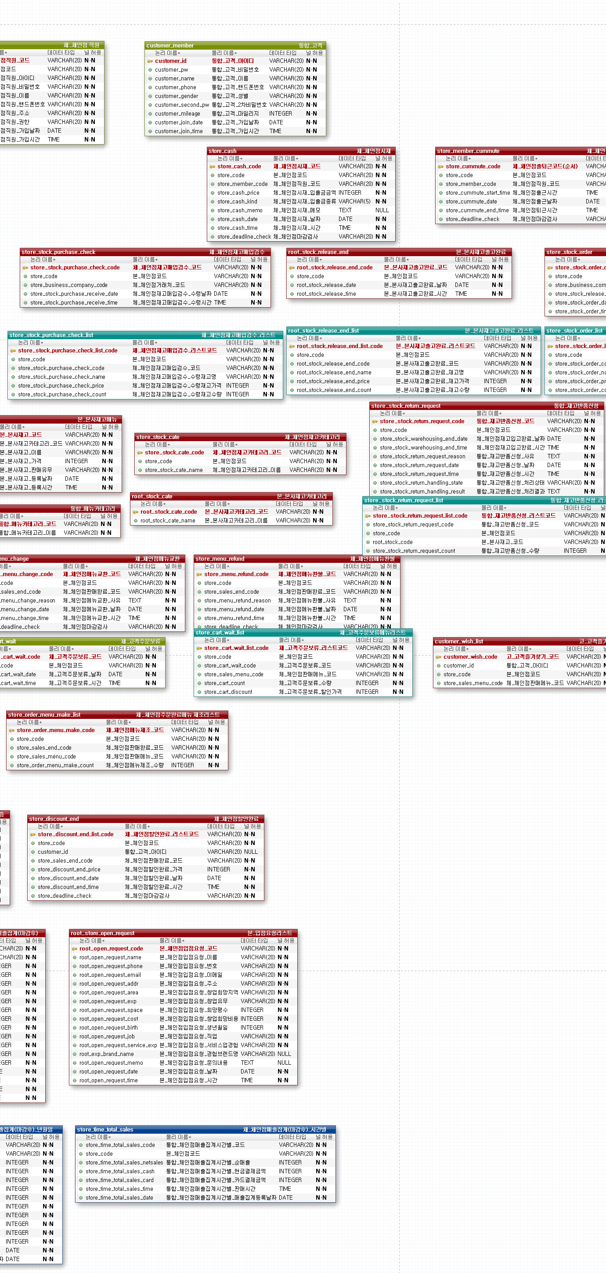
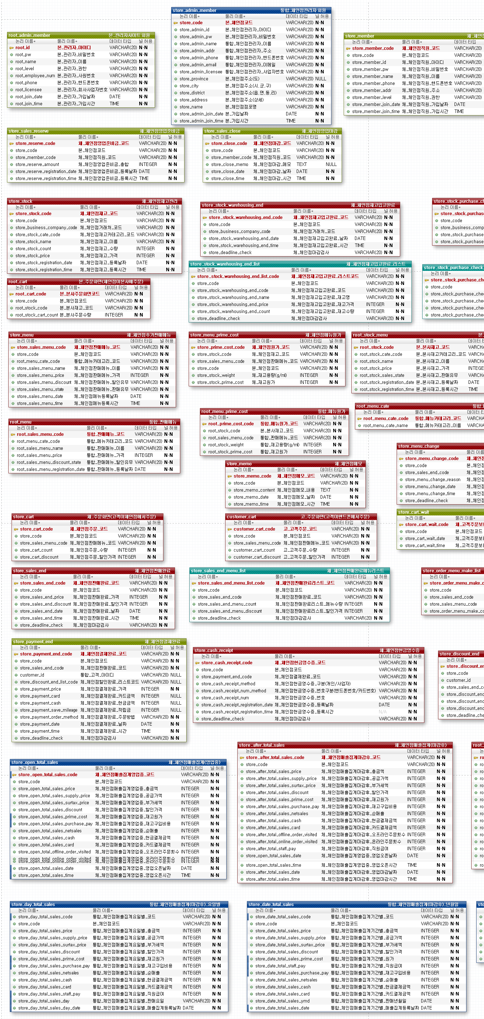
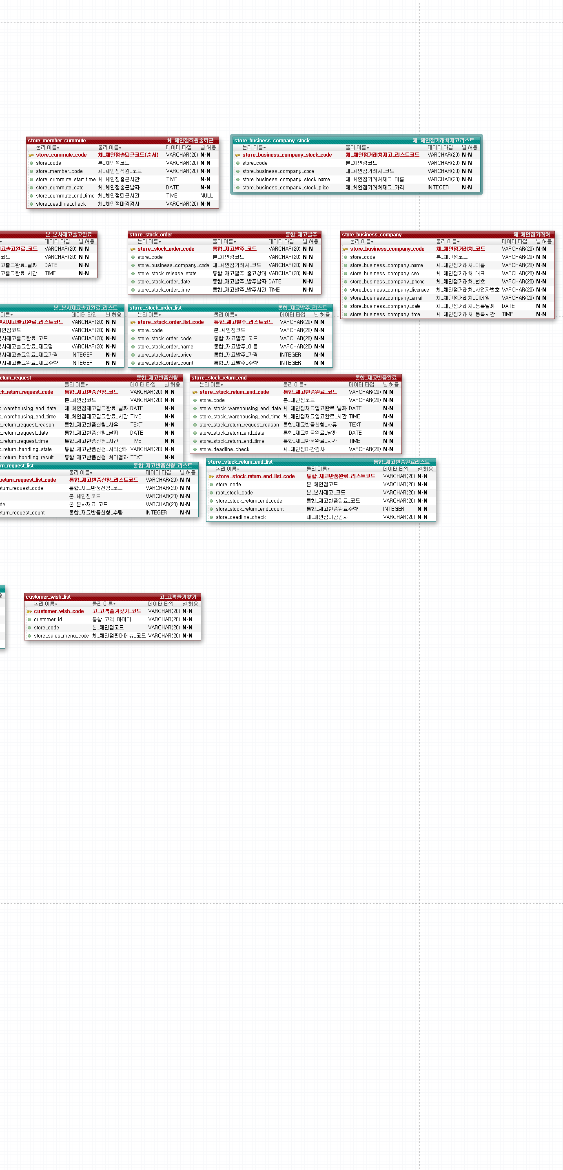

10UI설계
1.7 회원검색
...................jsp
1.1 회원등록
...................jsp
1.4 회원수정화면
...................jsp

1.2 회원등록처리
...................jsp
1.3 회원리스트
...................jsp
1.5 회원수정처리
...................jsp

1.6 회원탈퇴
...................jsp

